Sheet1
Новинка | Штрихкод | Артикул | Наименование | Цена, руб | остатки на 02.04.2026 | Поступление | Фото | Характеристики | Квант | Заказ в шт.
 |  |  |  |  |  |  | НОЖИ С ПЛАСТИКОВОЙ РУКОЯТКОЙ
 |  |  |  |  |  |  | КУХОННЫЕ НОЖИ APOLLO Kaisero
НОВИНКА !!! | 4650193070944 | KSR-01 | Нож поварской APOLLO "Kaisero" | 1179.84 | 85 | 30.03.2026 - 05.04.2026 |  | Нож Kaisero выполнен из высококачественной нержавеющей стали, его лезвие долго сохраняет острую заточку. Нож предназначен для чистки овощей/ фруктов и нарезки продуктов. Можно мыть в посудомоечной машине. Материалы изготовления: Нержавеющая сталь 3Cr13, Нержавеющая сталь 430, ABS-пластик; Заклепки: Есть; Толщина лезвия: 2,5 мм; Длина лезвия: 20,5 см; Вид заточки: Taper grinding+Stone finishing; | 6
НОВИНКА !!! | 4650193071088 | KSR-02 | Нож для мяса APOLLO "Kaisero" | 1062.71 | 86 | 30.03.2026 - 05.04.2026 |  | Нож Kaisero выполнен из высококачественной нержавеющей стали, его лезвие долго сохраняет острую заточку. Нож предназначен для чистки овощей/ фруктов и нарезки продуктов. Можно мыть в посудомоечной машине. Материалы изготовления: Нержавеющая сталь 3Cr13, Нержавеющая сталь 430, ABS-пластик; Заклепки: Есть; Толщина лезвия: 2,5 мм; Длина лезвия: 20,0 см; Вид заточки: Taper grinding+Stone finishing; | 6
НОВИНКА !!! | 4650193071231 | KSR-03 | Нож для хлеба APOLLO "Kaisero" | 1076.90 | 89 | 30.03.2026 - 05.04.2026 |  | Нож Kaisero выполнен из высококачественной нержавеющей стали, его лезвие долго сохраняет острую заточку. Нож предназначен для чистки овощей/ фруктов и нарезки продуктов. Можно мыть в посудомоечной машине. Материалы изготовления: Нержавеющая сталь 3Cr13, Нержавеющая сталь 430, ABS-пластик; Заклепки: Есть; Толщина лезвия: 2,5 мм; Длина лезвия: 20,0 см; Вид заточки: Taper grinding+Stone finishing | 6
НОВИНКА !!! | 4650193071385 | KSR-04 | Нож сантоку APOLLO "Kaisero" | 742.89 | 86 | 30.03.2026 - 05.04.2026 |  | Нож Kaisero выполнен из высококачественной нержавеющей стали, его лезвие долго сохраняет острую заточку. Нож предназначен для чистки овощей/ фруктов и нарезки продуктов. Можно мыть в посудомоечной машине. Материалы изготовления: Нержавеющая сталь 3Cr13, Нержавеющая сталь 430, ABS-пластик; Заклепки: Есть; Толщина лезвия: 2,0 мм; Длина лезвия: 12,7 см; Вид заточки: Taper grinding+Stone finishing; | 6
НОВИНКА !!! | 4650193071477 | KSR-05 | Нож универсальный APOLLO "Kaisero" | 697.70 | 87 | 30.03.2026 - 05.04.2026 |  | Нож Kaisero выполнен из высококачественной нержавеющей стали, его лезвие долго сохраняет острую заточку. Нож предназначен для чистки овощей/ фруктов и нарезки продуктов. Можно мыть в посудомоечной машине. Материалы изготовления: Нержавеющая сталь 3Cr13, Нержавеющая сталь 430, ABS-пластик; Заклепки: Есть; Толщина лезвия: 2,0 мм; Длина лезвия: 12,5 см; Вид заточки: Taper grinding+Stone finishing | 6
НОВИНКА !!! | 4650193071521 | KSR-06 | Нож для овощей APOLLO "Kaisero" | 660.72 | 87 | 30.03.2026 - 05.04.2026 |  | Нож Kaisero выполнен из высококачественной нержавеющей стали, его лезвие долго сохраняет острую заточку. Нож предназначен для чистки овощей/ фруктов и нарезки продуктов. Можно мыть в посудомоечной машине. Материалы изготовления: Нержавеющая сталь 3Cr13, Нержавеющая сталь 430, ABS-пластик; Заклепки: Есть; Толщина лезвия: 2,0 мм; Длина лезвия: 8,7 см; Вид заточки: Taper grinding+Stone finishing; | 6
 |  |  |  |  |  |  | КУХОННЫЕ НОЖИ APOLLO Pastello
НОВИНКА !!! | 4650193070197 | PST-001 | Нож поварской APOLLO "Pastello" | 212.62 | есть на складе |  |  | Нож предназначен для нарезки продуктов. Рукоятка ножа имеет приятное на ощупь покрытие из мягкого пластика. Материал изготовления: нержавеющая сталь 3Cr13, пластик PP, пластик TPR, антипригарное покрытие. | 10
НОВИНКА !!! | 4650193070715 | PST-002 | Нож кухонный APOLLO "Pastello" | 167.29 | есть на складе |  |  | Нож предназначен для нарезки продуктов. Рукоятка ножа имеет приятное на ощупь покрытие из мягкого пластика. Материал изготовления: нержавеющая сталь 3Cr13, пластик PP, пластик TPR, антипригарное покрытие. | 10
НОВИНКА !!! | 4650193070807 | PST-003 | Нож для нарезки APOLLO "Pastello" | 121.06 | 498 |  |  | Нож предназначен для нарезки продуктов. Рукоятка ножа имеет приятное на ощупь покрытие из мягкого пластика. Материал изготовления: нержавеющая сталь 3Cr13, пластик PP, пластик TPR, антипригарное покрытие. | 10
НОВИНКА !!! | 4650193070869 | PST-004 | Нож для овощей APOLLO "Pastello" | 114.49 | есть на складе |  |  | Нож предназначен для нарезки продуктов. Рукоятка ножа имеет приятное на ощупь покрытие из мягкого пластика. Материал изготовления: нержавеющая сталь 3Cr13, пластик PP, пластик TPR, антипригарное покрытие. | 10
НОВИНКА !!! | 4650193072016 | PST-03 | Набор ножей APOLLO "Pastello" 3 пр. | 416.64 | 1448 |  | 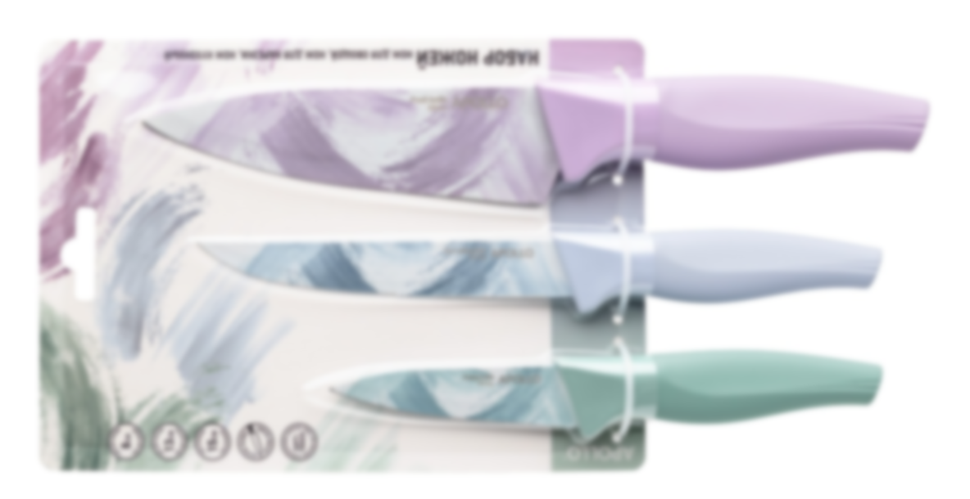 | Ножи предназначены для нарезки продуктов. Рукоятки ножей имеют приятное на ощупь покрытие из мягкого пластика. Материал изготовления: нержавеющая сталь 3Cr13, пластик PP, пластик TPR, антипригарное покрытие. В набор входит: нож для овощей, нож для нарезки, нож кухонный. | 10
 |  |  |  |  |  |  | КУХОННЫЕ НОЖИ APOLLO Mori
НОВИНКА !!! | 4650193071576 | MOI-01 | Нож поварской APOLLO "Mori" | 952.63 | 87 | 30.03.2026 - 05.04.2026 |  | Материалы изготовления: Нержавеющая сталь 3Cr13, Нержавеющая сталь 430, POM-пластик; | 6
НОВИНКА !!! | 4650193071620 | MOI-02 | Нож для мяса APOLLO "Mori" | 858.97 | 89 | 30.03.2026 - 05.04.2026 | 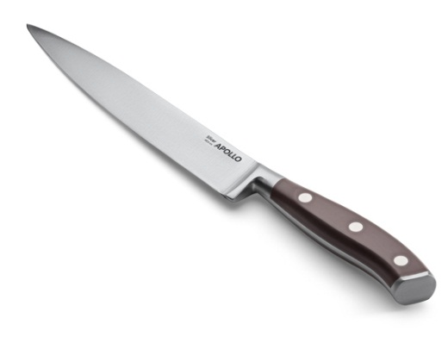 | Материалы изготовления: Нержавеющая сталь 3Cr13, Нержавеющая сталь 430, POM-пластик; | 6
НОВИНКА !!! | 4650193071675 | MOI-03 | Нож для хлеба APOLLO "Mori" | 871.63 | 89 | 30.03.2026 - 05.04.2026 | 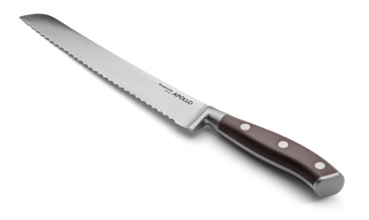 | Материалы изготовления: Нержавеющая сталь 3Cr13, Нержавеющая сталь 430, POM-пластик; | 6
НОВИНКА !!! | 4650193071729 | MOI-04 | Нож сантоку APOLLO "Mori" | 635.14 | 86 | 30.03.2026 - 05.04.2026 | 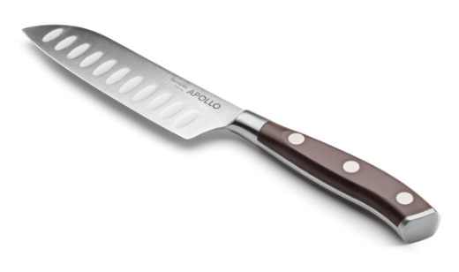 | Материалы изготовления: Нержавеющая сталь 3Cr13, Нержавеющая сталь 430, POM-пластик; | 6
НОВИНКА !!! | 4650193071774 | MOI-05 | Нож универсальный APOLLO "Mori" | 596.56 | 89 | 30.03.2026 - 05.04.2026 | 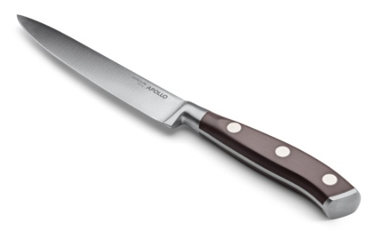 | Материалы изготовления: Нержавеющая сталь 3Cr13, Нержавеющая сталь 430, POM-пластик; | 6
НОВИНКА !!! | 4650193071828 | MOI-06 | Нож для овощей APOLLO "Mori" | 565.34 | 87 | 30.03.2026 - 05.04.2026 |  | Материалы изготовления: Нержавеющая сталь 3Cr13, Нержавеющая сталь 430, POM-пластик; | 6
 |  |  |  |  |  |  | КУХОННЫЕ НОЖИ APOLLO Reqviem
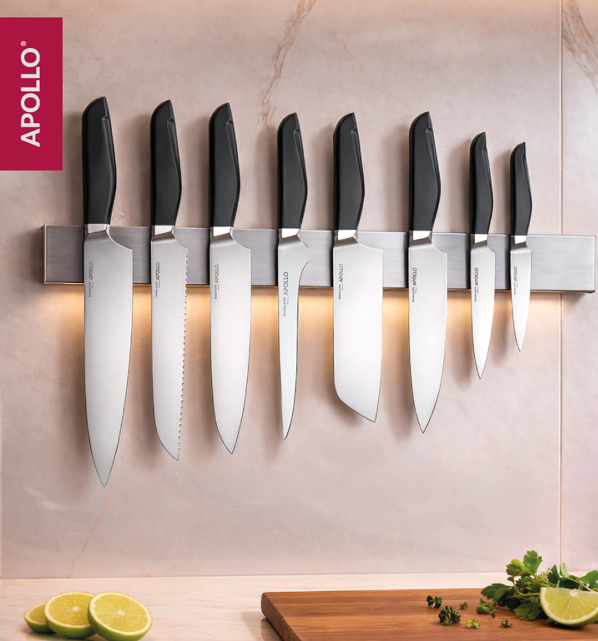
НОВИНКА !!! | 4650193067555 | RQV-01 | Нож поварской APOLLO "Reqviem" | 592.92 | 272 | 17.08.2026 - 23.08.2026 |  | Нож Reqviem выполнен из высококачественной нержавеющей стали, его лезвие долго сохраняет острую заточку. Нож предназначен для чистки овощей/ фруктов и нарезки продуктов. Материалы изготовления: нержавеющая сталь 3Cr13, нержавеющая сталь 430, пищевой пластик POM.
НОВИНКА !!! | 4650193067975 | RQV-02 | Нож для хлеба APOLLO "Reqviem" | 550.20 | 62 | 17.08.2026 - 23.08.2026 |  | Нож Reqviem выполнен из высококачественной нержавеющей стали, его лезвие долго сохраняет острую заточку. Нож предназначен для чистки овощей/ фруктов и нарезки продуктов. Материалы изготовления: нержавеющая сталь 3Cr13, нержавеющая сталь 430, пищевой пластик POM.
НОВИНКА !!! | 4650193068125 | RQV-03 | Нож сантоку APOLLO "Reqviem" | 593.00 |  | 17.08.2026 - 23.08.2026 |  | Нож Reqviem выполнен из высококачественной нержавеющей стали, его лезвие долго сохраняет острую заточку. Нож предназначен для чистки овощей/ фруктов и нарезки продуктов. Материалы изготовления: нержавеющая сталь 3Cr13, нержавеющая сталь 430, пищевой пластик POM.
НОВИНКА !!! | 4650193068255 | RQV-04 | Нож филейный APOLLO "Reqviem" | 521.58 | 181 | 17.08.2026 - 23.08.2026 |  | Нож Reqviem выполнен из высококачественной нержавеющей стали, его лезвие долго сохраняет острую заточку. Нож предназначен для чистки овощей/ фруктов и нарезки продуктов. Материалы изготовления: нержавеющая сталь 3Cr13, нержавеющая сталь 430, пищевой пластик POM.
НОВИНКА !!! | 4650193068378 | RQV-05 | Нож кухонный APOLLO "Reqviem" | 566.19 | 271 | 17.08.2026 - 23.08.2026 |  | Нож Reqviem выполнен из высококачественной нержавеющей стали, его лезвие долго сохраняет острую заточку. Нож предназначен для чистки овощей/ фруктов и нарезки продуктов. Материалы изготовления: нержавеющая сталь 3Cr13, нержавеющая сталь 430, пищевой пластик POM.
НОВИНКА !!! | 4650193068507 | RQV-06 | Нож универсальный APOLLO "Reqviem" | 370.23 | 31 | 17.08.2026 - 23.08.2026 |  | Нож Reqviem выполнен из высококачественной нержавеющей стали, его лезвие долго сохраняет острую заточку. Нож предназначен для чистки овощей/ фруктов и нарезки продуктов. Материалы изготовления: нержавеющая сталь 3Cr13, нержавеющая сталь 430, пищевой пластик POM.
НОВИНКА !!! | 4650193068576 | RQV-07 | Нож для овощей APOLLO "Reqviem" | 362.17 | есть на складе | 17.08.2026 - 23.08.2026 |  | Нож Reqviem выполнен из высококачественной нержавеющей стали, его лезвие долго сохраняет острую заточку. Нож предназначен для чистки овощей/ фруктов и нарезки продуктов. Материалы изготовления: нержавеющая сталь 3Cr13, нержавеющая сталь 430, пищевой пластик POM.
НОВИНКА !!! | 4650193068620 | RQV-15 | Топорик APOLLO "Reqviem" | 709.92 | есть на складе | 17.08.2026 - 23.08.2026 | 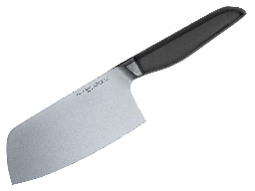 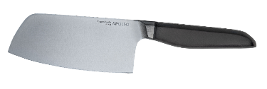 | Топорик Reqviem выполнен из высококачественной нержавеющей стали, его лезвие долго сохраняет острую заточку. Топорик предназначен для рубки и нарезки продуктов. Длина лезвия 15,2 см Материалы изготовления: нержавеющая сталь 3Cr13, нержавеющая сталь 430, пищевой пластик POM.
 |  |  |  |  |  |  | КУХОННЫЕ НОЖИ APOLLO genio "Favorito" | 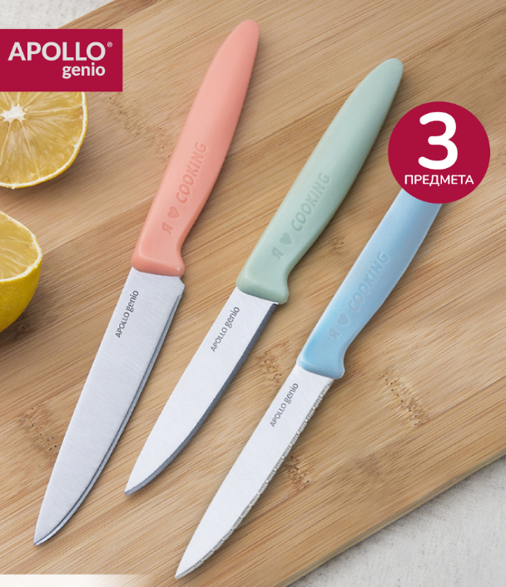
НОВИНКА !!! | 4650193069771 | FAV-06 | Нож филейный APOLLO genio "Favorito" | 540.83 | 56 | 20.07.2026 - 26.07.2026 |  | Мы рады представить вам APOLLO Genio - собственные разработки ножей и кухонной утвари. Товары APOLLO Genio являются воплощением наших лучших идей, подкрепленных знаниями, умениями и навыками. Надеемся, вы оцените стиль, функциональность и эргономичность ножей Favorito, созданных с нашим особенным вниманием и душой. Лезвие ножа Favorito изготовлено из нержавеющей стали и долго сохраняет острую заточку. Нож предназначен для чистки овощей/ фруктов и нарезки продуктов. Материалы изготовления: нержавеющая сталь 3Cr14, нержавеющая сталь 18/0, пластик ABS. | 6
НОВИНКА !!! | 4650193069825 | FAV-07 | Нож для хлеба APOLLO genio "Favorito" | 565.25 | 9 | 20.07.2026 - 26.07.2026 |  | Мы рады представить вам APOLLO Genio - собственные разработки ножей и кухонной утвари. Товары APOLLO Genio являются воплощением наших лучших идей, подкрепленных знаниями, умениями и навыками. Надеемся, вы оцените стиль, функциональность и эргономичность ножей Favorito, созданных с нашим особенным вниманием и душой. Лезвие ножа Favorito изготовлено из нержавеющей стали и долго сохраняет острую заточку. Нож предназначен для нарезки хлеба. Материалы изготовления: нержавеющая сталь 3Cr14, нержавеющая сталь 18/0, пластик ABS. | 6
 |  |  |  |  |  |  | СТОЛОВЫЕ ПРИБОРЫ APOLLO
 |  |  |  |  |  |  | НАБОРЫ ДЕТСКИХ СТОЛОВЫХ ПРИБОРОВ APOLLO
НОВИНКА!!! | 4650193071453 | MYK-03 | Набор детских столовых приборов APOLLO genio "Маяк" 3 пр. | 334.39 | 733 |  | 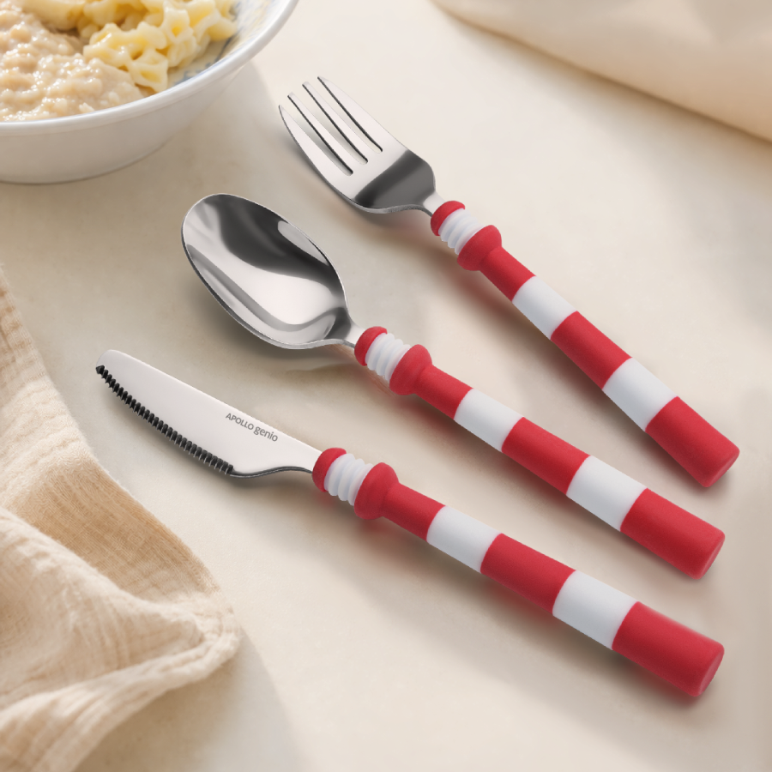 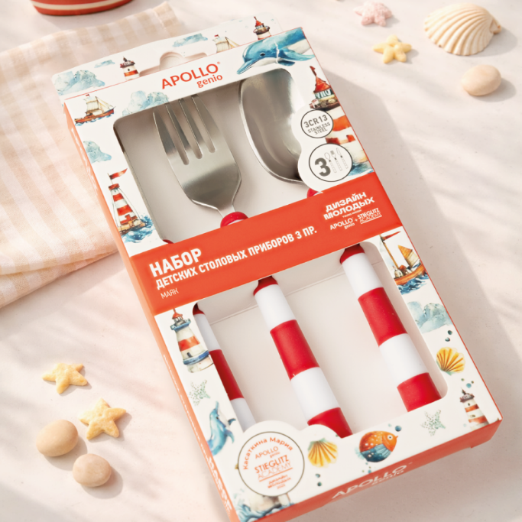 | Материалы изготовления: Нержавеющая сталь 3Cr13, PP-пластик, TPR-пластик; Толщина прибора: 1,8 мм; Логотип: Лазерный; Вид полировки: Зеркальная; Покрытие: Без покрытия; Количество в наборе: 3 пр | 12
НОВИНКА!!! | 4650193069917 | REX-02 | Набор детских столовых приборов APOLLO genio "Rex" 2 пр. | 146.49 | 2200 |  | 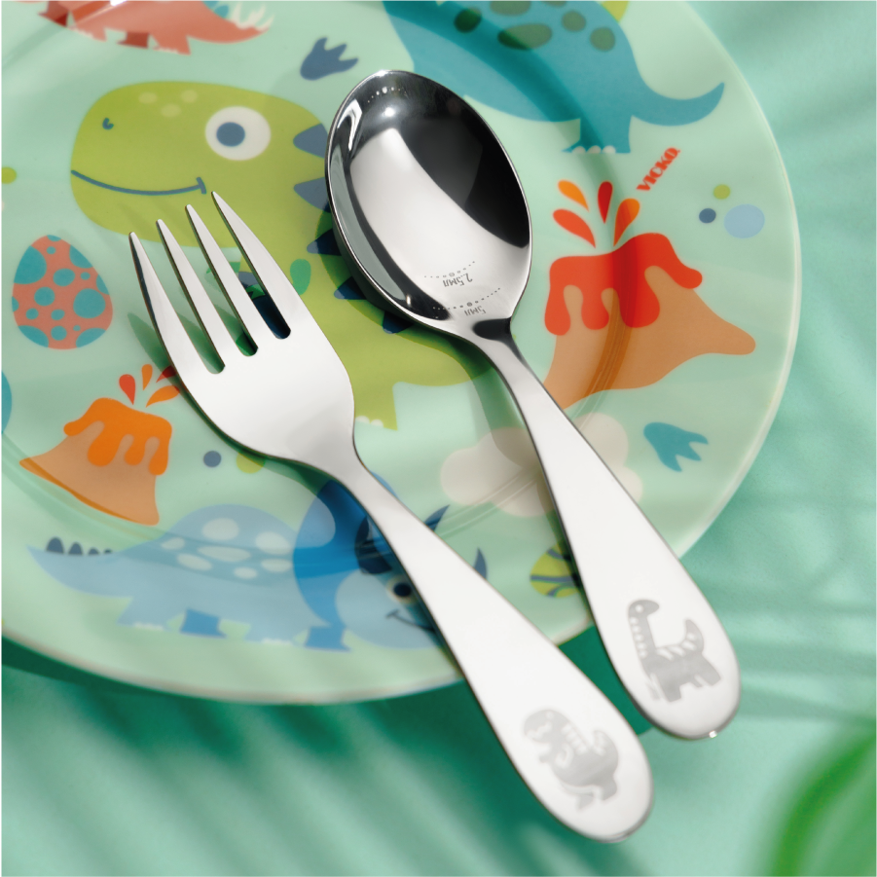 | В набор входят столовая ложка и столовая вилка. Набор предназначен для детей от 3-х лет. Материал изготовления: нержавеющая сталь 18/0 | 10
 |  |  |  |  |  |  | СТОЛОВЫЕ ПРИБОРЫ APOLLO genio "Ville "
НОВИНКА!!! | 4650193069672 | VLL-22 | Набор вилок столовых APOLLO genio "Ville" 2 пр. | 165.38 | 2794 |  |  | 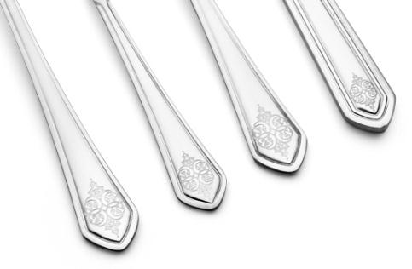 Материалы изготовления: Нержавеющая сталь 430; Толщина прибора: ; Логотип: ; Вид полировки: ; Покрытие: ; Количество в наборе: 2 пр | 6
НОВИНКА!!! | 4650193069894 | VLL-32 | Набор ножей столовых APOLLO genio "Ville" 2 пр. | 233.59 | 2853 |  |  | Материалы изготовления: Нержавеющая сталь 430; Толщина прибора: ; Логотип: ; Вид полировки: ; Покрытие: ; Количество в наборе: 2 пр | 6
НОВИНКА!!! | 4650193069764 | VLL-42 | Набор ложек столовых APOLLO genio "Ville" 2 пр. | 165.53 | 2848 |  |  | Материалы изготовления: Нержавеющая сталь 430; Толщина прибора: ; Логотип: ; Вид полировки: ; Покрытие: ; Количество в наборе: 2 пр | 6
НОВИНКА!!! | 4650193069863 | VLL-52 | Набор ложек чайных APOLLO genio "Ville" 2 пр. | 127.60 | 2830 |  |  | Материалы изготовления: Нержавеющая сталь 430; Толщина прибора: ; Логотип: ; Вид полировки: ; Покрытие: ; Количество в наборе: 2 пр | 6
 |  |  |  |  |  |  | СТОЛОВЫЕ ПРИБОРЫ APOLLO Geniо "Indy"
НОВИНКА!!! | 4650193070111 | IND-22 | Набор вилок столовых APOLLO genio "Indy" 2 пр. | 169.59 | 6741 |  |  | Столовые приборы предназначены для сервировки стола. Они прекрасно подходят для ежедневного использования и будут уместны за любым праздничным столом. Можно мыть в посудомоечной машине. Материал изготовления: нержавеющая сталь 430. Предназначено для домашнего использования. | 6
НОВИНКА!!! | 4650193070265 | IND-32 | Набор ножей столовых APOLLO genio "Indy" 2 пр. | 241.61 | 6815 |  |  | Столовые приборы предназначены для сервировки стола. Они прекрасно подходят для ежедневного использования и будут уместны за любым праздничным столом. Можно мыть в посудомоечной машине. Материал изготовления: нержавеющая сталь 430. Предназначено для домашнего использования. | 6
НОВИНКА!!! | 4650193070166 | IND-42 | Набор ложек столовых APOLLO genio "Indy" 2 пр. | 169.87 | 6693 |  |  | Столовые приборы предназначены для сервировки стола. Они прекрасно подходят для ежедневного использования и будут уместны за любым праздничным столом. Можно мыть в посудомоечной машине. Материал изготовления: нержавеющая сталь 430. Предназначено для домашнего использования. | 6
НОВИНКА!!! | 4650193070210 | IND-52 | Набор ложек чайных APOLLO genio "Indy" 2 пр. | 129.75 | 6801 |  | 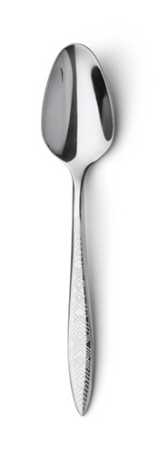 | Столовые приборы предназначены для сервировки стола. Они прекрасно подходят для ежедневного использования и будут уместны за любым праздничным столом. Можно мыть в посудомоечной машине. Материал изготовления: нержавеющая сталь 430. Предназначено для домашнего использования. | 6
 |  |  |  |  |  |  | СТОЛОВЫЕ ПРИБОРЫ APOLLO Geniо "Karelia"
НОВИНКА!!! | 4650193069924 | KRL-22 | Набор вилок столовых APOLLO genio "Karelia" 2 пр. | 123.91 | 1256 |  |  | 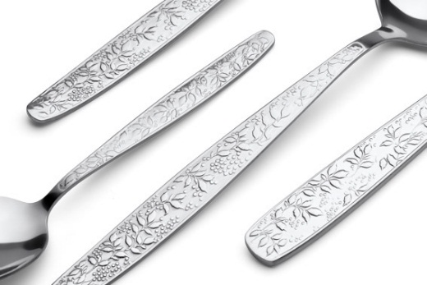 Можно мыть в п/м | 6
НОВИНКА!!! | 4650193070067 | KRL-32 | Набор ножей столовых APOLLO genio "Karelia" 2 пр. | 152.60 | 388 |  |  | Можно мыть в п/м | 6
НОВИНКА!!! | 4650193069962 | KRL-42 | Набор ложек столовых APOLLO genio "Karelia" 2 пр. | 124.14 | 1268 |  | 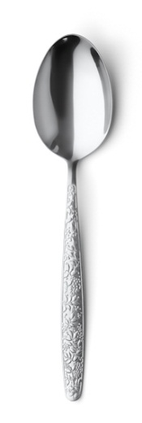 | Можно мыть в п/м | 6
НОВИНКА!!! | 4650193070012 | KRL-52 | Набор ложек чайных APOLLO genio "Karelia" 2 пр. | 102.55 | 1148 |  |  | Можно мыть в п/м | 6
 |  |  |  |  |  |  | СТОЛОВЫЕ ПРИБОРЫ APOLLO "Lungo Matt Gold"
НОВИНКА!!! | 4650193070722 | LMG-22 | Набор вилок столовых APOLLO "Lungo Matt Gold" 2 шт. | 256.56 | 1667 | 03.08.2026 - 09.08.2026 |  | Материалы изготовления: Нержавеющая сталь 201; Толщина прибора: 4,0 мм; Логотип: Лазерный; Вид полировки: Матовая; Покрытие: ; Количество в наборе: 2 пр | 6
НОВИНКА!!! | 4650193070876 | LMG-32 | Набор ножей столовых APOLLO "Lungo Matt Gold" 2 шт. | 273.97 | есть на складе |  |  | Материалы изготовления: Нержавеющая сталь 201; Толщина прибора: 7,0 мм; Логотип: Лазерный; Вид полировки: Матовая; Покрытие: ; Количество в наборе: 2 пр | 6
НОВИНКА!!! | 4650193070777 | LMG-42 | Набор ложек столовых APOLLO "Lungo Matt Gold" 2 шт. | 257.57 | 2291 | 03.08.2026 - 09.08.2026 | 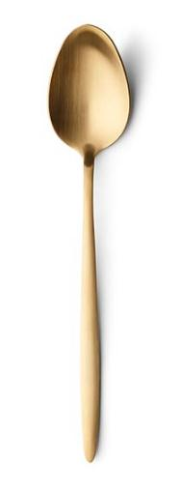 | Материалы изготовления: Нержавеющая сталь 201; Толщина прибора: 4,0 мм; Логотип: Лазерный; Вид полировки: Матовая; Покрытие: ; Количество в наборе: 2 пр | 6
НОВИНКА!!! | 4650193070821 | LMG-52 | Набор ложек чайных APOLLO "Lungo Matt Gold" 2 пр. | 199.90 | 1697 | 03.08.2026 - 09.08.2026 | 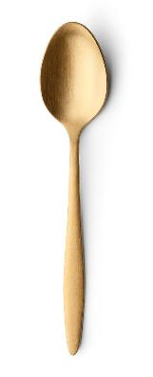 | Материалы изготовления: Нержавеющая сталь 201; Толщина прибора: 3,0 мм; Логотип: Лазерный; Вид полировки: Матовая; Покрытие: ; Количество в наборе: 2 пр | 6
 |  |  |  |  |  |  | СТОЛОВЫЕ ПРИБОРЫ APOLLO genio "Estetique Black"
НОВИНКА!!! | 4650193070326 | ESB-22 | Набор вилок столовых APOLLO genio "Estetique Black" 2 пр. | 199.62 | 2423 | 03.08.2026 - 09.08.2026 |  | Материалы изготовления: Нержавеющая сталь 430; Толщина прибора: 2,5 мм; Логотип: Лазерный; Вид полировки: Матовая; Покрытие: ; Количество в наборе: 2 пр | 12
НОВИНКА!!! | 4650193070500 | ESB-32 | Набор ножей столовых APOLLO genio "Estetique Black" 2 пр. | 263.98 | 59 |  |  | Материалы изготовления: Нержавеющая сталь 430; Толщина прибора: 5,0 мм; Логотип: Лазерный; Вид полировки: Матовая; Покрытие: ; Количество в наборе: 2 пр | 12
НОВИНКА!!! | 4650193070371 | ESB-42 | Набор ложек столовых APOLLO genio "Estetique Black" 2 пр. | 200.23 | 2267 | 03.08.2026 - 09.08.2026 |  | Материалы изготовления: Нержавеющая сталь 430; Толщина прибора: 2,5 мм; Логотип: Лазерный; Вид полировки: Матовая; Покрытие: ; Количество в наборе: 2 пр | 12
НОВИНКА!!! | 4650193070449 | ESB-52 | Набор ложек чайных APOLLO genio "Estetique Black" 2 пр. | 158.13 | 2387 | 03.08.2026 - 09.08.2026 |  | Материалы изготовления: Нержавеющая сталь 430; Толщина прибора: 2,0 мм; Логотип: Лазерный; Вид полировки: Матовая; Покрытие: ; Количество в наборе: 2 пр | 12
 |  |  |  |  |  |  | СТОЛОВЫЕ ПРИБОРЫ APOLLO genio "Hugo Gold"
НОВИНКА!!! | 4650193070524 | HGG-22 | Набор вилок столовых APOLLO genio "Hugo Gold" 2 пр. | 189.39 | 3317 | 27.07.2026 - 02.08.2026 |  | Столовые приборы предназначены для сервировки стола, прекрасно подойдут для ежедневного использования и будут уместны за любым праздничным столом. Можно мыть в посудомоечной машине. Материал изготовления: нержавеющая сталь 430, покрытие Titanium gold. | 6
НОВИНКА!!! | 4650193070678 | HGG-32 | Набор ножей столовых APOLLO genio "Hugo Gold" 2 пр. | 246.39 | 1875 |  |  | Столовые приборы предназначены для сервировки стола, прекрасно подойдут для ежедневного использования и будут уместны за любым праздничным столом. Можно мыть в посудомоечной машине. Материал изготовления: нержавеющая сталь 430, покрытие Titanium gold. | 6
НОВИНКА!!! | 4650193070579 | HGG-42 | Набор ложек столовых APOLLO genio "Hugo Gold" 2 пр. | 190.53 | 3239 | 27.07.2026 - 02.08.2026 |  | Столовые приборы предназначены для сервировки стола, прекрасно подойдут для ежедневного использования и будут уместны за любым праздничным столом. Можно мыть в посудомоечной машине. Материал изготовления: нержавеющая сталь 430, покрытие Titanium gold. | 6
НОВИНКА!!! | 4650193070623 | HGG-52 | Набор ложек чайных APOLLO genio "Hugo Gold" 2 пр. | 156.26 | 3353 | 27.07.2026 - 02.08.2026 |  | Столовые приборы предназначены для сервировки стола, прекрасно подойдут для ежедневного использования и будут уместны за любым праздничным столом. Можно мыть в посудомоечной машине. Материал изготовления: нержавеющая сталь 430, покрытие Titanium gold. | 6
 |  |  |  |  |  |  | СТОЛОВЫЕ ПРИБОРЫ APOLLO "Woody"
НОВИНКА!!! | 4650193069818 | WOD-21 | Вилка столовая APOLLO "Woody" 1 пр | 107.40 | 5456 |  |  | 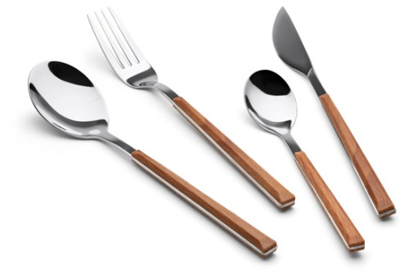 Материалы изготовления: Нержавеющая сталь 430, ABS-пластик; Толщина прибора: 2,2 мм; Логотип: Лазерный; Вид полировки: Зеркальная; Покрытие: Без покрытия; Количество в наборе: 1 пр | 6
НОВИНКА!!! | 4650193070241 | WOD-31 | Нож столовый APOLLO "Woody" 1 пр | 111.21 | 3810 |  |  | Материалы изготовления: Нержавеющая сталь 430, ABS-пластик; Толщина прибора: 2,2 мм; Логотип: Лазерный; Вид полировки: Зеркальная; Покрытие: Без покрытия; Количество в наборе: 1 пр | 6
НОВИНКА!!! | 4650193069993 | WOD-41 | Ложка столовая APOLLO "Woody" 1 пр | 107.88 | 5662 |  | 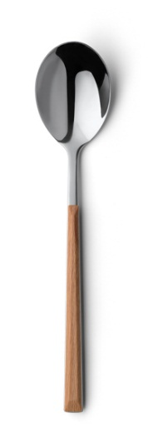 | Материалы изготовления: Нержавеющая сталь 430, ABS-пластик; Толщина прибора: 2,2 мм; Логотип: Лазерный; Вид полировки: Зеркальная; Покрытие: Без покрытия; Количество в наборе: 1 пр | 6
НОВИНКА!!! | 4650193070104 | WOD-51 | Ложка чайная APOLLO "Woody" 1 пр | 96.08 | 5203 |  |  | Материалы изготовления: Нержавеющая сталь 430, ABS-пластик; Толщина прибора: 2,0 мм; Логотип: Лазерный; Вид полировки: Зеркальная; Покрытие: Без покрытия; Количество в наборе: 1 пр | 6
 |  |  |  |  |  |  | КУХОННАЯ УТВАРЬ APOLLO genio "Bancario"
НОВИНКА!!! | 4650193063311 | BCR-01 | Венчик APOLLO "Bancario" | 185.55 | 3652 |  |  | Венчик предназначен для взбивания холодных и горячих продуктов. Изделие прекрасно подойдет для посуды с антипригарным, тефлоновым или керамическим покрытием. Материал изготовления: нейлон, дерево (акация). | 12
НОВИНКА!!! | 4650193063359 | BCR-02 | Ложка для гарнира APOLLO "Bancario" | 181.53 | 412 |  | 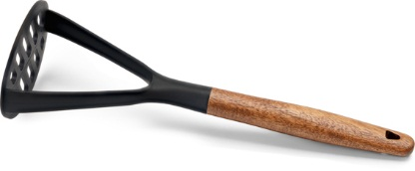 | 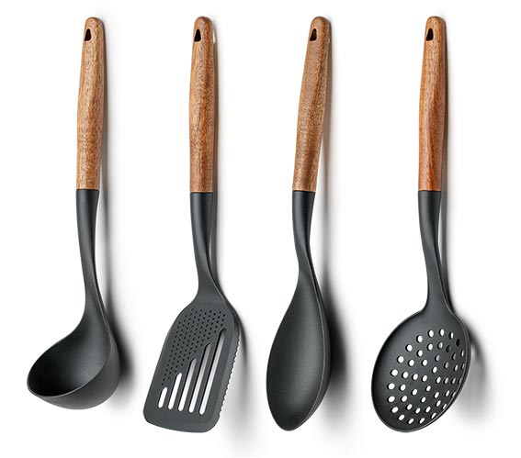 Ложка предназначена для перемешивания продуктов в процессе варки, жарки или тушения, для извлечения продуктов из супов и бульонов, для подачи готовых блюд. Изделие прекрасно подойдет для посуды с антипригарным, тефлоновым или керамическим покрытием. Материал изготовления: нейлон, дерево (акация) | 12
НОВИНКА!!! | 4650193063403 | BCR-03 | Лопатка перфорированная APOLLO "Bancario" | 181.77 | 124 |  |  | Лопатка предназначена для перемешивания продуктов в процессе варки, жарки или тушения и для подачи готовых блюд. Прорези на лопатке позволяют стекать излишкам масла, соуса или жидкостей. Изделие прекрасно подойдет для посуды с антипригарным, тефлоновым или керамическим покрытием. Материал изготовления: нейлон,дерево (акация). | 12
НОВИНКА!!! | 4650193063458 | BCR-04 | Половник APOLLO "Bancario" | 186.41 | 1014 |  | 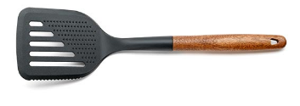 | Половник предназначен для перемешивания блюд в процессе варки и подачи готовых блюд. Изделие прекрасно подойдет для посуды с антипригарным, тефлоновым или керамическим покрытием. Материал изготовления: нейлон,дерево (акация). | 12
НОВИНКА!!! | 4650193063502 | BCR-05 | Толкушка для картофеля APOLLO "Bancario" | 192.10 | 2176 |  | 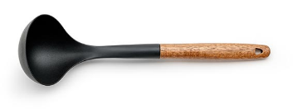 | Толкушка предназначена для приготовления пюре. Изделие прекрасно подойдет для посуды с антипригарным, тефлоновым или керамическим покрытием. Материал изготовления: нейлон,дерево (акация). | 12
НОВИНКА!!! | 4650193063380 | BCR-06 | Шумовка APOLLO "Bancario" | 184.55 | 1507 |  | 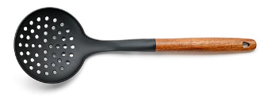 | Шумовка предназначена для извлечения продуктов из супов и бульонов, а также для подачи готовых блюд. Прорези на шумовке позволяют стекать излишкам масла, соуса или жидкостей. Изделие прекрасно подойдет для посуды с антипригарным, тефлоновым или керамическим покрытием. Материал изготовления: нейлон,дерево (акация). | 12
 |  |  |  |  |  |  | Сита "Buratto"
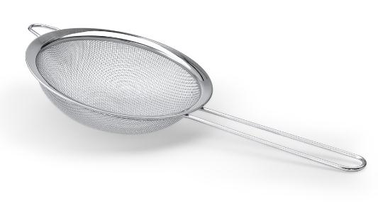
НОВИНКА!!! | 4650193066022 | BTT-08 | Сито APOLLO "Buratto" 8,5 см | 57.35 | 2335 |  |  | Сито предназначено для: процеживания горячих и холодных напитков; просеивания муки и других сыпучих продуктов; промывания круп, овощей и ягод; бланширования продуктов. Сито выполнено из нержавеющей стали, имеет ячейки среднего размера и прекрасно подходит для холодных и горячих блюд. Специальная петля позволяет удобно поместить сито на краю ковша или кастрюли. Благодаря конструкции ручки и дополнительной петле сито можно подвесить в любом удобном месте. Материал изготовления: нержавеющая сталь 201. | 10
НОВИНКА!!! | 4650193066060 | BTT-12 | Сито APOLLO "Buratto" 12 см | 86.84 | 443 |  |  | Сито предназначено для: процеживания горячих и холодных напитков; просеивания муки и других сыпучих продуктов; промывания круп, овощей и ягод; бланширования продуктов. Сито выполнено из нержавеющей стали, имеет ячейки среднего размера и прекрасно подходит для холодных и горячих блюд. Специальная петля позволяет удобно поместить сито на краю ковша или кастрюли. Благодаря конструкции ручки и дополнительной петле сито можно подвесить в любом удобном месте. Материал изготовления: нержавеющая сталь 201. | 10
НОВИНКА!!! | 4650193066107 | BTT-16 | Сито APOLLO "Buratto" 16 см | 126.87 | 228 | 27.07.2026 - 02.08.2026 |  | Сито предназначено для: процеживания горячих и холодных напитков; просеивания муки и других сыпучих продуктов; промывания круп, овощей и ягод; бланширования продуктов. Сито выполнено из нержавеющей стали, имеет ячейки среднего размера и прекрасно подходит для холодных и горячих блюд. Специальная петля позволяет удобно поместить сито на краю ковша или кастрюли. Благодаря конструкции ручки и дополнительной петле сито можно подвесить в любом удобном месте. Материал изготовления: нержавеющая сталь 201. | 10
НОВИНКА!!! | 4650193066145 | BTT-22 | Сито APOLLO "Buratto" 22 см | 310.99 | 339 | 27.07.2026 - 02.08.2026 | 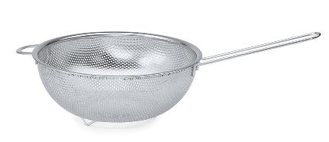 | Сито предназначено для: процеживания горячих и холодных напитков; просеивания муки и других сыпучих продуктов; промывания круп, овощей и ягод; бланширования продуктов. Сито выполнено из нержавеющей стали, имеет ячейки среднего размера и прекрасно подходит для холодных и горячих блюд. Специальная петля позволяет удобно поместить сито на краю ковша или кастрюли. Благодаря конструкции ручки и дополнительной петле сито можно подвесить в любом удобном месте. Материал изготовления: нержавеющая сталь 201. | 60
НОВИНКА!!! | 4650193066138 | BTT-25 | Сито APOLLO "Buratto" 25 см | 361.04 | 23 | 22.06.2026 - 28.06.2026 | 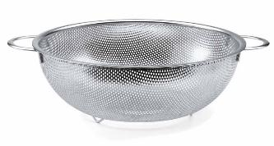 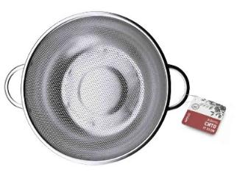 | Сито предназначено для: процеживания горячих и холодных напитков; просеивания муки и других сыпучих продуктов; промывания круп, овощей и ягод; бланширования продуктов. Сито выполнено из нержавеющей стали, имеет ячейки среднего размера и прекрасно подходит для холодных и горячих блюд. Специальная петля позволяет удобно поместить сито на краю ковша или кастрюли. Благодаря конструкции ручки и дополнительной петле сито можно подвесить в любом удобном месте. Материал изготовления: нержавеющая сталь 201. | 30
 |  |  |  |  |  |  | Коллекция посуды для выпечки OVENTOTABLE
ожидаем поступление | 4650193075109 | TMD-12 | Форма для выпекания APOLLO "Tamada" 12 см | 171.85 |  | 25.05.2026 - 31.05.2026 | 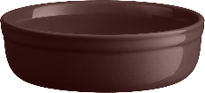 | Форма предназначена для выпекания продуктов в духовке, для подачи готовых блюд, для сервировки стола. Перед первым применением промойте изделие. Можно мыть в посудомоечной машине. Можно использовать в духовке, микроволновой печи, холодильнике и морозильной камере. Температура использования от - 20 ˚С до 220 ˚С. Предназначено для домашнего использования. Материал изготовления: каменная керамика | 6
 |  |  |  |  |  |  | Коврик пробковый для сервировки
НОВИНКА!!! | 4650193065636 | LST-29 | Коврик пробковый 29*39 см APOLLO genio "Listelle" | 183.59 | 8 | 27.07.2026 - 02.08.2026 | 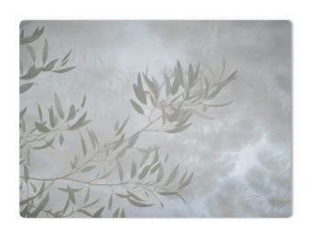 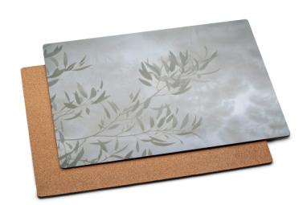 | 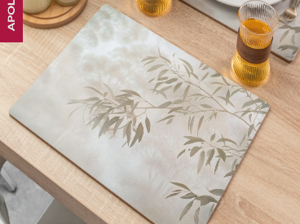 Коврик предназначен для сервировки стола, для размещения столовой посуды и приборов. Коврик выдерживает температуру не более 100˚℃. Материал изготовления: пробка, МДФ, пластик РР. | 6
НОВИНКА!!! | 4650193065681 | AFL-29 | Коврик пробковый 29*39 см APOLLO genio "Afelio" | 183.99 | 209 | 27.07.2026 - 02.08.2026 | 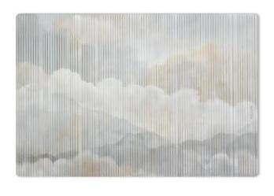 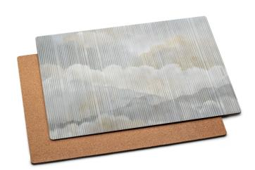 | 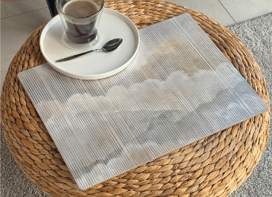 Коврик предназначен для сервировки стола, для размещения столовой посуды и приборов. Коврик выдерживает температуру не более 100˚℃. Материал изготовления: пробка, МДФ, пластик РР. | 6
НОВИНКА!!! | 4650193065735 | NBL-29 | Коврик пробковый 29*39 см APOLLO genio "Nubles" | 183.99 | 26 | 27.07.2026 - 02.08.2026 | 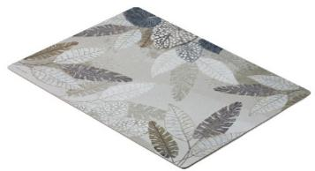 | Коврик предназначен для сервировки стола, для размещения столовой посуды и приборов. Коврик выдерживает температуру не более 100˚℃. Материал изготовления: пробка, МДФ, пластик РР. | 6
 |  |  |  |  |  |  | Мат для сервировки
ожидаем поступление |  | OPH-01-G | Мат для сервировки APOLLO genio "Ophelia gray" | 249.24 |  | 06.04.2026 - 12.04.2026 | 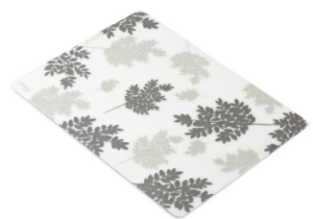 | Материалы изготовления: Силикон; Покрытие: ; Количество в наборе: 1 пр; Soft-touch эффект: Нет
ожидаем поступление |  | OPH-01-L | Мат для сервировки APOLLO genio "Ophelia light" | 216.57 |  | 06.04.2026 - 12.04.2026 | 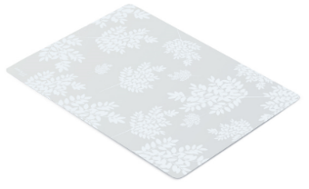 | Материалы изготовления: Силикон; Покрытие: ; Количество в наборе: 1 пр; Soft-touch эффект: Нет
 |  |  |  |  |  |  | РАЗДЕЛОЧНЫЕ ДОСКИ APOLLO
ожидаем поступление | 4650193075215 | FRW-30 | Доска разделочная APOLLO "Frutawood" 30*20 см | 490.35 |  | 29.06.2026 - 05.07.2026 | 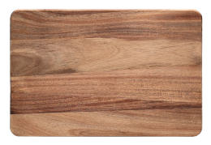 | Материалы изготовления: Акация; Количество в наборе: 1 пр; Размер: 30*20 см; Толщина: 1,5 см | 12
ожидаем поступление | 4650193075123 | FRW-32 | Доска для хачапури APOLLO "Frutawood" 32*18 см | 544.01 |  | 29.06.2026 - 05.07.2026 | 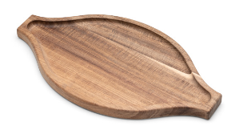 | Материалы изготовления: Акация; Количество в наборе: 1 пр; Размер: 32*18 см; Толщина: 1,8 см | 12
ожидаем поступление | 4650193075161 | FRW-35 | Доска сервировочная APOLLO "Frutawood" 35*18 см | 594.26 |  | 29.06.2026 - 05.07.2026 | 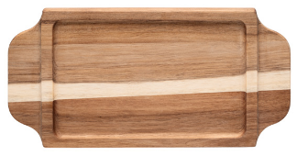 | Материалы изготовления: Акация; Количество в наборе: 1 пр; Размер: 35*18 см; Толщина: 1,8 см | 12
 |  |  |  |  |  |  | БОКАЛЫ APOLLO "Apogeo"
ожидаем поступление | 4650193069733 | APG-215 | Набор бокалов для шампанского APOLLO genio "Apogeo" 2 пр. 215 мл | 1704.27 |  | 15.06.2026 - 21.06.2026 |  |  | 12
ожидаем поступление | 4650193070517 | APG-575 | Набор бокалов для вина APOLLO genio "Apogeo" 2 пр. 575 мл | 1796.06 |  | 15.06.2026 - 21.06.2026 |  |  | 12
ожидаем поступление | 4650193070364 | APG-790 | Набор бокалов для вина APOLLO genio "Apogeo" 2 пр. 790 мл | 1937.23 |  | 15.06.2026 - 21.06.2026 | 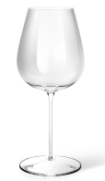 |  | 12
ожидаем поступление | 4650193070203 | EXT-215 | Набор бокалов для шампанского APOLLO genio "Extaso" 2 пр. 215 мл | 1725.41 |  | 15.06.2026 - 21.06.2026 |  |  | 12
ожидаем поступление | 4650193070609 | EXT-525 | Набор бокалов для вина APOLLO genio "Extaso" 2 пр. 525 мл | 1818.38 |  | 15.06.2026 - 21.06.2026 |  |  | 12
ожидаем поступление | 4650193070432 | EXT-780 | Набор бокалов для вина APOLLO genio "Extaso" 2 пр. 780 мл | 1942.87 |  | 15.06.2026 - 21.06.2026 | 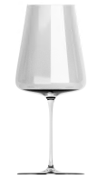 |  | 12

ожидаем поступление | 4650193075437 | RMR-125-2 | Набор бокалов APOLLO "Romer" 2 пр. 125 мл | 1398.01 |  | 25.05.2026 - 31.05.2026 | 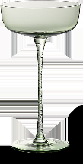 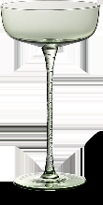
ожидаем поступление | 4650193075642 | RMR-145-2 | Набор бокалов APOLLO "Romer" 2 пр. 145 мл | 1335.94 |  | 25.05.2026 - 31.05.2026
ожидаем поступление | 4650193075734 | RMR-390-2 | Набор бокалов APOLLO "Romer" 2 пр. 390 мл | 1372.28 |  | 25.05.2026 - 31.05.2026
ожидаем поступление | 4650193076731 | INS-002 | Набор стаканов 520 мл APOLLO "Inglés" 2 шт | 1031.16 |  | 25.05.2026 - 31.05.2026 | 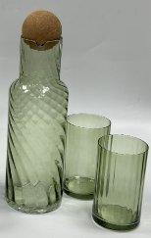 | Материалы изготовления: Натрий-кальций-силикатное стекло; Объем: 520 мл; Использование в микроволновой печи: Да; Мойка в посудомоечной машине: Да;
ожидаем поступление | 4650193076816 | INS-003 | Набор кувшин с крышкой 1550 мл + 2 стакана 520 мл APOLLO "Inglés" | 2062.06 |  | 25.05.2026 - 31.05.2026
ожидаем поступление |  | CPL-01 | Набор стаканов с крышками + трубочки со щеткой APOLLO "Cupola" | 1466.97 |  | 25.05.2026 - 31.05.2026 | 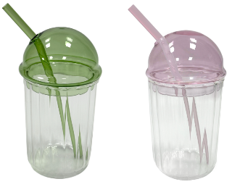 | Благодарим вас за приобретение продукции APOLLO®. Набор предназначен для подачи прохладительных напитков. Осторожно! Хрупкое! Промойте перед первым применением. Рекомендуется ручная мойка с помощью щадящих моющих средств. Не применяйте для мытья и чистки абразивные средства и сильнодействующие химикаты. Можно мыть в посудомоечной машине. Можно использовать в микроволновой печи. Предназначено для домашнего использования. Материалы изготовления: стаканы/крышки: натрий-кальций-силикатное стекло; трубочки: боросиликатное стекло; щетка: пластик нейлон, нержавеющая сталь. Объем стакана 440 мл. В наборе: стакан 2 шт., крышка 2 шт., трубочка 2 шт., щетка 1шт. | 6

ожидаем поступление | 4650193077981 | MST-500-E | Термос APOLLO "Mascota" 500 мл крышка: слон | 1245.06 |  | 29.06.2026 - 05.07.2026 | 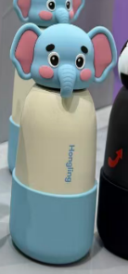 | Материалы изготовления: Нержавеющая сталь 201, Нержавеющая сталь 304, Силикон; Объем: 500 мл; Индикатор температуры: Нет; Soft-touch эффект: Нет | 12
ожидаем поступление | 4650193077868 | MST-500-P | Термос APOLLO "Mascota" 500 мл крышка: панда | 1245.06 |  | 29.06.2026 - 05.07.2026 | 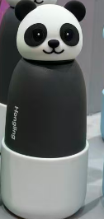 | Материалы изготовления: Нержавеющая сталь 201, Нержавеющая сталь 304, Силикон; Объем: 500 мл; Индикатор температуры: Нет; Soft-touch эффект: Нет | 12
ожидаем поступление | 4650193078308 | MST-500-U | Термос APOLLO "Mascota" 500 мл крышка: единорог | 1245.06 |  | 29.06.2026 - 05.07.2026 |  | Материалы изготовления: Нержавеющая сталь 201, Нержавеющая сталь 304, Силикон; Объем: 500 мл; Индикатор температуры: Нет; Soft-touch эффект: Нет | 12
 |  |  |  |  |  |  | КРУЖКИ ИЗ КОСТЯНОГО ФАРФОРА
ожидаем поступление | 4650193066282 | CSC-370-B | Кружка APOLLO genio "Cosmo Cono" 370 мл цвет: синий | 368.23 |  | 15.06.2026 - 21.06.2026 |  | Кружка выполнена из костяного фарфора и предназначена для холодных и горячих напитков. Рекомендуется ручная мойка с помощью щадящих моющих средств. Можно мыть в посудомоечной машине. Можно использовать в микроволновой печи. Материал изготовления: костяной фарфор. Объем 370 мл. | 6
ожидаем поступление | 4650193066329 | CSC-370-P | Кружка APOLLO genio "Cosmo Cono" 370 мл цвет: розовый | 368.26 |  | 15.06.2026 - 21.06.2026 |  | Кружка выполнена из костяного фарфора и предназначена для холодных и горячих напитков. Рекомендуется ручная мойка с помощью щадящих моющих средств. Можно мыть в посудомоечной машине. Можно использовать в микроволновой печи. Материал изготовления: костяной фарфор. Объем 370 мл. | 6
ожидаем поступление | 4650193072962 | CSD-415-Bl | Кружка APOLLO genio "Cosmo Duco" 415 мл цвет: черный | 504.13 |  | 13.04.2026 - 19.04.2026 |  | Материалы изготовления: Костяной фарфор; Объем: 415 мл; Деколь: Есть; Использование в микроволновой печи: Да; Мойка в посудомоечной машине: Да; Двойная стенка: Нет; Soft-touch эффект: Нет; Количество в наборе: 1 пр | 36
ожидаем поступление | 4650193072863 | CSD-415-P | Кружка APOLLO genio "Cosmo Duco" 415 мл цвет: розовый | 504.13 |  | 13.04.2026 - 19.04.2026 |  | Материалы изготовления: Костяной фарфор; Объем: 415 мл; Деколь: Есть; Использование в микроволновой печи: Да; Мойка в посудомоечной машине: Да; Двойная стенка: Нет; Soft-touch эффект: Нет; Количество в наборе: 1 пр | 36
ожидаем поступление | 4650193067357 | BYB-600-R | Кружка APOLLO genio "Bayas Basalto" 600 мл красный | 479.54 |  | 25.05.2026 - 31.05.2026 |  | Кружка выполнена из костяного фарфора и предназначена для холодных и горячих напитков. Можно мыть в посудомоечной машине. Можно использовать в микроволновой печи. Материал изготовления: костяной фарфор. Объем 600 мл.
ожидаем поступление | 4650193062802 | BYB-600-O | Кружка APOLLO genio "Bayas Basalto" 600 мл оранжевый | 467.45 |  | 25.05.2026 - 31.05.2026 |  | Кружка выполнена из костяного фарфора и предназначена для холодных и горячих напитков. Можно мыть в посудомоечной машине. Можно использовать в микроволновой печи. Материал изготовления: костяной фарфор. Объем 600 мл.
НОВИНКА!!! | 4650193062857 | BYB-600-B | Кружка APOLLO genio "Bayas Basalto" 600 мл синий | 470.48 | 4 | 29.06.2026 - 05.07.2026 |  | Кружка выполнена из костяного фарфора и предназначена для холодных и горячих напитков. Можно мыть в посудомоечной машине. Можно использовать в микроволновой печи. Материал изготовления: костяной фарфор. Объем 600 мл.
ожидаем поступление | 4650193066053 | CRB-600 | Кружка APOLLO genio "Carousel Basalto" 600 мл | 465.04 |  | 25.05.2026 - 31.05.2026 |  | Кружка выполнена из костяного фарфора и предназначена для холодных и горячих напитков. Можно мыть в посудомоечной машине. Можно использовать в микроволновой печи. Материал изготовления: костяной фарфор. Объем 600 мл.
НОВИНКА!!! | 4650193062888 | FLC-370-R | Кружка APOLLO genio "Florido Cono" 370 мл красный | 412.07 | 4 | 27.07.2026 - 02.08.2026 |  | Кружка выполнена из костяного фарфора и предназначена для холодных и горячих напитков. Рекомендуется ручная мойка с помощью щадящих моющих средств. Можно мыть в посудомоечной машине. Можно использовать в микроволновой печи. Материал изготовления: костяной фарфор. Объем 370 мл.
НОВИНКА!!! | 4650193062918 | FLC-370-Bl | Кружка APOLLO genio "Florido Cono" 370 мл черный | 412.55 | 5 | 27.07.2026 - 02.08.2026 |  | Кружка выполнена из костяного фарфора и предназначена для холодных и горячих напитков. Рекомендуется ручная мойка с помощью щадящих моющих средств. Можно мыть в посудомоечной машине. Можно использовать в микроволновой печи. Материал изготовления: костяной фарфор. Объем 370 мл.
ожидаем поступление | 4650193062963 | FLD-415-R | Кружка APOLLO genio "Florido Duco" 415 мл красный | 429.58 |  | 27.07.2026 - 02.08.2026 |  | Кружка выполнена из костяного фарфора и предназначена для холодных и горячих напитков. Рекомендуется ручная мойка с помощью щадящих моющих средств. Можно мыть в посудомоечной машине. Можно использовать в микроволновой печи. Материал изготовления: костяной фарфор. Объем 415 мл.
ожидаем поступление | 4650193062994 | FLD-415-Bl | Кружка APOLLO genio "Florido Duco" 415 мл черный | 428.86 |  | 27.07.2026 - 02.08.2026 |  | Кружка выполнена из костяного фарфора и предназначена для холодных и горячих напитков. Рекомендуется ручная мойка с помощью щадящих моющих средств. Можно мыть в посудомоечной машине. Можно использовать в микроволновой печи. Материал изготовления: костяной фарфор. Объем 415 мл.
НОВИНКА!!! |  | RSB-600 | Кружка APOLLO genio "Russo Basalto" 600 мл | 472.78 | есть на складе | 27.07.2026 - 02.08.2026 |  | Материалы изготовления: Костяной фарфор; Объем: 600 мл; Деколь: Есть; Использование в микроволновой печи: Да; Мойка в посудомоечной машине: Да; Двойная стенка: Нет; Soft-touch эффект: Нет; Количество в наборе: 1 пр
НОВИНКА!!! |  | RSD-415 | Кружка APOLLO genio "Russo Duco" 415 мл | 437.35 | 1621 | 27.07.2026 - 02.08.2026 |  | Материалы изготовления: Костяной фарфор; Объем: 415 мл; Деколь: Есть; Использование в микроволновой печи: Да; Мойка в посудомоечной машине: Да; Двойная стенка: Нет; Soft-touch эффект: Нет; Количество в наборе: 1 пр
НОВИНКА!!! |  | CRB-600-LB | Кружка APOLLO genio "Circo Basalto" 600 мл цвет: голубой | 472.78 | 1043 | 27.07.2026 - 02.08.2026 |  | Материалы изготовления: Костяной фарфор; Объем: 600 мл; Деколь: Есть; Использование в микроволновой печи: Да; Мойка в посудомоечной машине: Да; Двойная стенка: Нет; Soft-touch эффект: Нет; Количество в наборе: 1 пр
НОВИНКА!!! |  | CRB-600-P | Кружка APOLLO genio "Circo Basalto" 600 мл цвет: розовый | 473.28 | 1043 | 27.07.2026 - 02.08.2026 |  | Материалы изготовления: Костяной фарфор; Объем: 600 мл; Деколь: Есть; Использование в микроволновой печи: Да; Мойка в посудомоечной машине: Да; Двойная стенка: Нет; Soft-touch эффект: Нет; Количество в наборе: 1 пр
НОВИНКА!!! | 4650193065490 | SLB-600-B | Кружка APOLLO genio "Stallone Basalto" 600 мл синий | 466.73 | 76 |  |  | Кружка выполнена из костяного фарфора и предназначена для холодных и горячих напитков. Можно мыть в посудомоечной машине. Можно использовать в микроволновой печи. Материал изготовления: костяной фарфор. Объем 600 мл.
ожидаем поступление | 4650193068453 | BSQ-350 | Чайная пара APOLLO genio "Bisqui" 350 мл | 616.21 |  | 10.08.2026 - 16.08.2026 |  | Чайная пара предназначена для сервировки стола. Можно мыть в посудомоечной машине. Можно использовать в микроволновой печи. Материал изготовления: фарфор. | 18
ожидаем поступление | 4650193073211 | BBB-475 | Кружка APOLLO genio "B-berry Baho" 475 мл | 531.71 |  | 29.06.2026 - 05.07.2026 |  | Кружка выполнена из костяного фарфора и предназначена для холодных и горячих напитков. Можно мыть в посудомоечной машине. Можно использовать в микроволновой печи. Материал изготовления: костяной фарфор. Объем 475 мл. | 36
ожидаем поступление | 4650193072634 | BLP-500 | Кружка APOLLO genio "Blowcat Paffo" 500 мл | 726.01 |  | 13.04.2026 - 19.04.2026 |  | . | 36
ожидаем поступление | 4650193072481 | EPQ-370 | Кружка APOLLO Premier "Epoque Cono" 370 мл | 505.83 |  | 13.04.2026 - 19.04.2026 |  | Материалы изготовления: Костяной фарфор; Объем: 370 мл; Деколь: ; Использование в микроволновой печи: Нет; Мойка в посудомоечной машине: Да; Двойная стенка: Нет; Soft-touch эффект: Нет; Количество в наборе: 1 пр | 36
ожидаем поступление | 4650193073068 | MLB-600 | Кружка APOLLO genio "Mela Basalto" 600 мл | 543.43 |  | 29.06.2026 - 05.07.2026 |  | Кружка выполнена из костяного фарфора и предназначена для холодных и горячих напитков. Можно мыть в посудомоечной машине. Можно использовать в микроволновой печи. Материал изготовления: костяной фарфор. Объем 600 мл. | 36
ожидаем поступление | 4650193073150 | MRB-475 | Кружка APOLLO genio "Mora Baho" 475 мл | 531.71 |  | 29.06.2026 - 05.07.2026 |  | Кружка выполнена из костяного фарфора и предназначена для холодных и горячих напитков. Можно мыть в посудомоечной машине. Можно использовать в микроволновой печи. Материал изготовления: костяной фарфор. Объем 475 мл. | 36
ожидаем поступление | 4650193073242 | OBB-475 | Кружка APOLLO genio "O-berry Baho" 475 мл | 531.71 |  | 29.06.2026 - 05.07.2026 |  | Кружка выполнена из костяного фарфора и предназначена для холодных и горячих напитков. Можно мыть в посудомоечной машине. Можно использовать в микроволновой печи. Материал изготовления: костяной фарфор. Объем 475 мл. | 36
...

